계산식-1억미만
입찰가격평가(입찰가 1억미만)

입찰가격 : |  |  | 8,800,000 |  |  |  |  |  |  |  | 노란색 칸에만 입력하세요.
예정가격 : |  |  | 10,000,000 |  |  |  |  |  |  |  | ◈ 1.신용평가등급, 2.재무비율평가 중 하나 선택하여 이용

1.신용평가등급방법 |  |  |  |  |  |  |  |  |  |  | 2.재무비율평가방법
경영상태평가(10점) + 입찰가격평가(90점) = 100점, 종합평점이 95점 이상인 자를 낙찰자로 한다. |  |  |  |  |  |  |  |  |  |  | 경영상태평가(10점)=부채비율(5점) + 유동비율(5점)

◎ | 경영상태평가 |  |  |  |  | 10 |  | 100.0 |  | 최종평가 점수 | 경영상태평가 | 10 |  | 100.0 | 최종평가 점수
◎ | 입찰가격평가 |  |  |  |  | 90.0 |  |  |  |  | 입찰가격평가 | 90.0 |  |  |  |  | ★ 업종평균 유동비율은 관리소마다 상이하므로 공고문 확인 必

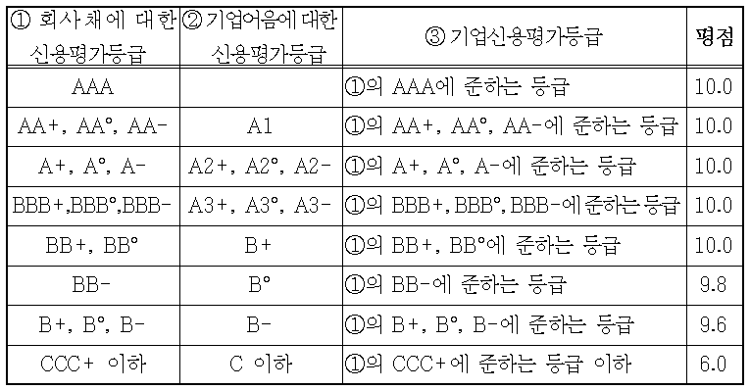
입찰가격평가 계산법 |  |  |  |  |  |  |  |  |  |  | 부채비율에 따른 등급 기준 |  |  | 유동비율에 따른 등급 기준
 |  |  |  |  |  |  |  |  |  |  | 등 급 | 평 점 | 업종평균 부채비율 | 등 급 | 평 점 | 업종평균 유동비율 | 1.의 신용평가 등급표(업체의 등급에 해당하는 평점을 '경영상태평가'칸에 기입
 |  |  |  |  |  |  |  |  |  |  | 100% 미만 | 5 | 145.50% | 100% 이상 | 5 | 143.11%
 |  |  |  |  |  |  |  |  |  |  | 100% 이상 130%미만 | 4.5 | (한국은행 기업경영평가최신) | 90% 이상 100%미만 | 4.5 | (한국은행 기업경영평가최신)
 |  |  |  |  |  |  |  |  |  |  | 130%이상 160%미만 | 4 |  | 80%이상 90%미만 | 4
 |  |  |  |  |  | ↓ |  |  |  |  | 160%이상 190미만 | 3.5 |  | 70%이상 80미만 | 3.5
90 | - | 20 | x | 0.88 | - | 0.8800 | x | 100 | = | 90.0 | 190%이상 | 3 |  | 70%미만 | 3
 |  |  |  |  |  | 투찰율
 |  |  |  |  |  | 88.00%
 |  |  |  |  |  |  |  |  |  |  | 부채비율 결과 |  |  | 유동비율 결과
투찰율이 88.25% 이상인 경우 85점으로 한다. |  |  |  |  |  |  |  |  |  |  | 자기자본 | 100,000,000 |  | 유동자산 | 100,000,000
(입찰가격은 예정가격 이하여야 한다.) |  |  |  |  |  |  |  |  |  |  | 타인자본(부채) | 100,000,000 |  | 유동부채 | 50,000,000
 |  |  |  |  |  |  |  |  |  |  | 부채비율 | 100% |  | 유동비율 | 200% |  | ◎ 영림단은 ③기업신용평가등급에 해당
 |  |  |  |  |  |  |  |  |  |  | 최종결과값 | 69% |  | 최종결과값 | 140%
 |  |  |  |  |  |  |  |  |  |  | 평 점 | 5 |  | 평 점 | 5

계산식-1억~3억미만
입찰가격평가(입찰가 1억 ~3억 미만)

입찰가격 : |  |  | 8,800,000 |  |  |  |  |  |  |  | 노란색 칸에만 입력하세요.
예정가격 : |  |  | 10,000,000 |  |  |  |  |  |  |  | ◈ 1.신용평가등급, 2.재무비율평가 중 하나 선택하여 이용

1. 신용평가등급방법 |  |  |  |  |  |  |  |  |  |  | 2. 재무비율평가방법
산림사업수행실적(5점) + 경영상태평가(5점) + 입찰가격평가(90점) = 100점, 종합평점이 95점 이상인 자를 낙찰자로 한다. |  |  |  |  |  |  |  |  |  |  | 수행능력평가 (산림사업수행실적 (5점) + 경영상태평가(5점) (재무비율 평가(5점)= 부채비율(2.5점) + 유동비율(2.5))

◎ | 산림사업수행실적 |  |  |  |  | 5 |  | 100.0 |  | 최종평가 점수 | 산림사업수행실적 | 5 |  | 100.0 | 최종평가 점수
◎ | 경영상태평가 |  |  |  |  | 5 |  |  |  |  | 경영상태평가 | 5
◎ | 입찰가격평가 |  |  |  |  | 90.0 |  |  |  |  | 입찰가격평가 | 90.0

입찰가격평가 계산법 |  |  |  |  |  |  |  |  |  |  | 부채비율에 따른 등급 기준 |  |  | 유동비율에 따른 등급 기준 |  |  | ★ 업종평균 유동비율은 관리소마다 상이하므로 공고문 확인 必
 |  |  |  |  |  |  |  |  |  |  | 등 급 | 평 점 | 업종평균 부채비율 | 등 급 | 평 점 | 업종평균 유동비율
 |  |  |  |  |  |  |  |  |  |  | 100% 미만 | 2.5 | 145.50% | 100% 이상 | 2.5 | 143.11% | 1.의 신용평가 등급표(업체의 등급에 해당하는 평점을 '경영상태평가'칸에 기입
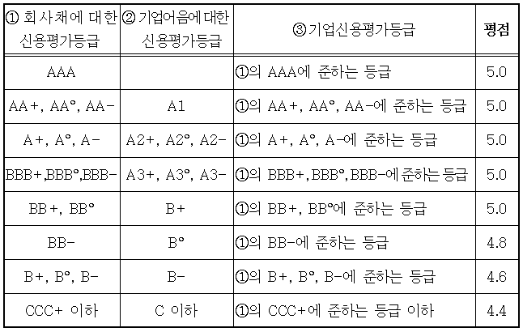
 |  |  |  |  |  |  |  |  |  |  | 100% 이상 130%미만 | 2.3 | (한국은행 기업경영평가최신) | 90% 이상 100%미만 | 2.3 | (한국은행 기업경영평가최신)
 |  |  |  |  |  |  |  |  |  |  | 130%이상 160%미만 | 2.1 |  | 80%이상 90%미만 | 2.1
 |  |  |  |  |  | ↓ |  |  |  |  | 160%이상 190미만 | 1.9 |  | 70%이상 80미만 | 1.9
90 | - | 20 | x | 0.88 | - | 0.8800 | x | 100 | = | 90.0 | 190%이상 | 1.7 |  | 70%미만 | 1.7
 |  |  |  |  |  | 투찰율
 |  |  |  |  |  | 88.00%
 |  |  |  |  |  |  |  |  |  |  | 부채비율 결과 |  |  | 유동비율 결과
투찰율이 88.25% 이상인 경우 85점으로 한다. |  |  |  |  |  |  |  |  |  |  | 자기자본 | 100,000,000 |  | 유동자산 | 100,000,000
(입찰가격은 예정가격 이하여야 한다.) |  |  |  |  |  |  |  |  |  |  | 타인자본(부채) | 1,000,000 |  | 유동부채 | 10,000,000
 |  |  |  |  |  |  |  |  |  |  | 부채비율 | 1% |  | 유동비율 | 1000% |  | ◎ 영림단은 ③기업신용평가등급에 해당
 |  |  |  |  |  |  |  |  |  |  | 최종결과값 | 1% |  | 최종결과값 | 699%
 |  |  |  |  |  |  |  |  |  |  | 평 점 | 2.5 |  | 평 점 | 2.5

계산식-3억이상
입찰가격평가(입찰가 3억이상)

입찰가격 : |  |  | 8,800,000 |  |  |  |  |  |  |  | 노란색 칸에만 입력하세요.
예정가격 : |  |  | 10,000,000 |  |  |  |  |  |  |  | ◈ 1.신용평가등급, 2.재무비율평가 중 하나 선택하여 이용

1. 신용평가등급방법 |  |  |  |  |  |  |  |  |  |  | 2. 재무비율평가방법
산림사업수행실적(10점) + 경영상태평가(9점) + 영업기간(1점) + 입찰가격평가(80점) = 100점, 종합평점이 95점 이상인 자를 낙찰자로 한다. |  |  |  |  |  |  |  |  |  |  | 재무비율평가(9점) = 부채비율(4.5점) + 유동비율(4.5점)

◎ | 산림사업수행실적 |  |  |  |  | 10 |  | 100.0 |  | 최종평가 점수 | 산림사업수행실적 | 10
◎ | 경영상태평가 |  |  |  |  | 9 |  |  |  |  | 경영상태평가 | 9 |  | 100.0 | 최종평가 점수
◎ | 영 업 기 간 |  |  |  |  | 1 |  |  |  |  | 영 업 기 간 | 1
◎ | 입찰가격평가 |  |  |  |  | 80.0 |  |  |  |  | 입찰가격평가 | 80.0

입찰가격평가 계산법 |  |  |  |  |  |  |  |  |  |  | 부채비율에 따른 등급 기준 |  |  | 유동비율에 따른 등급 기준 |  |  | ★ 업종평균 유동비율은 관리소마다 상이하므로 공고문 확인 必
 |  |  |  |  |  |  |  |  |  |  | 등 급 | 평 점 | 업종평균 부채비율 | 등 급 | 평 점 | 업종평균 유동비율
 |  |  |  |  |  |  |  |  |  |  | 100% 미만 | 4.5 | 145.50% | 100% 이상 | 4.5 | 143.11% | 1.의 신용평가 등급표(업체의 등급에 해당하는 평점을 '경영상태평가'칸에 기입
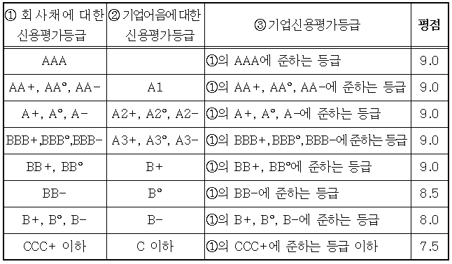
 |  |  |  |  |  |  |  |  |  |  | 100% 이상 130%미만 | 4.2 | (한국은행 기업경영평가최신) | 90% 이상 100%미만 | 4.2 | (한국은행 기업경영평가최신)
 |  |  |  |  |  |  |  |  |  |  | 130%이상 160%미만 | 4 |  | 80%이상 90%미만 | 4
 |  |  |  |  |  | ↓ |  |  |  |  | 160%이상 190미만 | 3.5 |  | 70%이상 80미만 | 3.5
80 | - | 20 | x | 0.88 | - | 0.8800 | x | 100 | = | 80.0 | 190%이상 | 3 |  | 70%미만 | 3
 |  |  |  |  |  | 투찰율
 |  |  |  |  |  | 88.00% |  |  |  |  | 부채비율 결과 |  |  | 유동비율 결과
 |  |  |  |  |  |  |  |  |  |  | 자기자본 | 100,000,000 |  | 유동자산 | 100,000,000
투찰율이 88.25% 이상인 경우 75점으로 한다. |  |  |  |  |  |  |  |  |  |  | 타인자본(부채) | 10,000,000 |  | 유동부채 | 10,000,000
(입찰가격은 예정가격 이하여야 한다.) |  |  |  |  |  |  |  |  |  |  | 부채비율 | 10% |  | 유동비율 | 1000%
 |  |  |  |  |  |  |  |  |  |  | 최종결과값 | 7% |  | 최종결과값 | 699%
 |  |  |  |  |  |  |  |  |  |  | 평 점 | 4.5 |  | 평 점 | 4.5 |  | ◎ 영림단은 ③기업신용평가등급에 해당

 |  |  |  |  |  |  |  |  |  |  | 영업기간 (입찰가 3억이상 사업 대상)
 |  |  |  |  |  |  |  |  |  |  | 영업기간 (1점)
 |  |  |  |  |  |  |  |  |  |  | 영 업 기 간
 |  |  |  |  |  |  |  |  |  |  | 기 간 | 평 점
 |  |  |  |  |  |  |  |  |  |  | 1년이상 | 1
 |  |  |  |  |  |  |  |  |  |  | 6개월이상 1년미만 | 0.8
 |  |  |  |  |  |  |  |  |  |  | 6개월미만 | 0.5

